Test Summary
Test Summary Report

Project Code | 20180011
Project Name | Agent Portal Ver2
Project Manager | [PM]
Test Phase | SIT
Report Date | 2020-08-04
Plan Timeline | 2019-08- | - | 2019-08-23
Actual Timeline | 2019-08-13 | - | 2019-08-23

 | Total Days | # of Days Spent | Remaining Days | Expected %Passed | % Ready for Test | Actual %Passed
 | #REF! | #REF! | #REF! | 0% | 100% | 0%
SIT Timeline

% Test Progress

 |  |  |  | Ready for test |  |  | Total
 |  |  |  | Not Start |  |  | 62
 |  |  |  | In Progress |  |  | 0
 |  |  |  | Pending |  |  | 2
 |  |  |  | Failed |  |  | 0
 |  |  |  | Passed |  |  | 0
 |  |  |  | Cancelled |  |  | 0

Ready for Test | 100%
Not Ready for Test | 0%

Category | Test Status | % Test Progress (Test Status = In Progress, Failed, Passed, Cancelled) | % Passed (Test Status = Passed, Cancelled) | Responsible By | Start Date | Finish Date | Remark | Ready for test |  |  |  |  |  |  | Not Ready for Test
 |  |  |  |  |  |  |  | Not Start | In Progress | Pending | Failed | Passed | Cancelled | Total Test Cases
ค้นหาข้อมูลแบบงวด(หน้าผลงาน) | Not Start | 0.00% | 0.00% |  |  |  |  | 5 | 0 | 2 | 0 | 0 | 0 | 7 | 0
การแสดง FYP รายคน | Not Start | 0.00% | 0.00% |  |  |  |  | 7 | 0 | 0 | 0 | 0 | 0 | 7 | 0
การแสดง FYC รายคน | Not Start | 0.00% | 0.00% |  |  |  |  | 7 | 0 | 0 | 0 | 0 | 0 | 7 | 0
การแสดง persitency รายคน | Not Start | 0.00% | 0.00% |  |  |  |  | 6 | 0 | 0 | 0 | 0 | 0 | 6 | 0
การแสดง FYP รายทีม | Not Start | 0.00% | 0.00% |  |  |  |  | 5 | 0 | 0 | 0 | 0 | 0 | 5 | 0
การแสดง FYC รายทีม | Not Start | 0.00% | 0.00% |  |  |  |  | 8 | 0 | 0 | 0 | 0 | 0 | 8 | 0
การแสดง persitency รายทีม | Not Start | 0.00% | 0.00% |  |  |  |  | 6 | 0 | 0 | 0 | 0 | 0 | 6 | 0
การแสดงรายละเอียด แบบงวดเดียว | Not Start | 0.00% | 0.00% |  |  |  |  | 9 | 0 | 0 | 0 | 0 | 0 | 9 | 0
การแสดงรายละเอียด แบบหลายงวด (กราฟ) | Not Start | 0.00% | 0.00% |  |  |  |  | 9 | 0 | 0 | 0 | 0 | 0 | 9 | 0
 | Not Start | 0.00% | 0.00% |  |  |  |  | 0 | 0 | 0 | 0 | 0 | 0 | 0 | 0
 | Not Start | 0.00% | 0.00% |  |  |  |  | 0 | 0 | 0 | 0 | 0 | 0 | 0 | 0
 | Not Start | 0.00% | 0.00% |  |  |  |  | 0 | 0 | 0 | 0 | 0 | 0 | 0 | 0
 | Not Start | 0.00% | 0.00% |  |  |  |  | 0 | 0 | 0 | 0 | 0 | 0 | 0 | 0
 | Not Start | 0.00% | 0.00% |  |  |  |  | 0 | 0 | 0 | 0 | 0 | 0 | 0 | 0
 | Not Start | 0.00% | 0.00% |  |  |  |  | 0 | 0 | 0 | 0 | 0 | 0 | 0 | 0
 | Not Start | 0.00% | 0.00% |  |  |  |  | 0 | 0 | 0 | 0 | 0 | 0 | 0 | 0
 | Not Start | 0.00% | 0.00% |  |  |  |  | 0 | 0 | 0 | 0 | 0 | 0 | 0 | 0
 | Not Start | 0.00% | 0.00% |  |  |  |  | 0 | 0 | 0 | 0 | 0 | 0 | 0 | 0
 | Not Start | 0.00% | 0.00% |  |  |  |  | 0 | 0 | 0 | 0 | 0 | 0 | 0 | 0
 | Not Start | 0.00% | 0.00% |  |  |  |  | 0 | 0 | 0 | 0 | 0 | 0 | 0 | 0
 | Not Start | 0.00% | 0.00% |  |  |  |  | 0 | 0 | 0 | 0 | 0 | 0 | 0 | 0
 | Not Start | 0.00% | 0.00% |  |  |  |  | 0 | 0 | 0 | 0 | 0 | 0 | 0 | 0
 | Not Start | 0.00% | 0.00% |  |  |  |  | 0 | 0 | 0 | 0 | 0 | 0 | 0 | 0
 | Not Start | 0.00% | 0.00% |  |  |  |  | 0 | 0 | 0 | 0 | 0 | 0 | 0 | 0
 | Not Start | 0.00% | 0.00% |  |  |  |  | 0 | 0 | 0 | 0 | 0 | 0 | 0 | 0
 | Not Start | 0.00% | 0.00% |  |  |  |  | 0 | 0 | 0 | 0 | 0 | 0 | 0 | 0
Total |  |  |  |  |  |  |  | 62 | 0 | 2 | 0 | 0 | 0 | 64 | 0
% Test Progress (Ready for Test) |  | 0.00% | 0.00% |  |  |  |  | 96.88% | 0.00% | 3.13% | 0.00% | 0.00% | 0.00% | 100.00%
% Test Progress (Overall) |  | 0.00% | 0.00% |  |  |  |  | 96.88% | 0.00% | 3.13% | 0.00% | 0.00% | 0.00% | 100.00%

No. of Jira by Status & Priority

Jira Status | Priority |  |  |  |  | Total
 | Blocker | Critical | Major | Minor | Trivial
Open | 0 | 0 | 0 | 0 | 0 | 0
In Progress | 0 | 0 | 0 | 0 | 0 | 0
Reopened | 0 | 0 | 0 | 0 | 0 | 0
Resolved | 0 | 0 | 0 | 0 | 0 | 0
Closed | 0 | 0 | 0 | 0 | 0 | 0
Total | 0 | 0 | 0 | 0 | 0 | 0

Major Issue/Concern

No. | Issue/Concern | Recommendation | Jira ID | Status | Responsible By | Target Completion Date | Remark
1
2
3

Screenshot
 | No | User
P@ssw0rd | 1 | OceanPadTest1

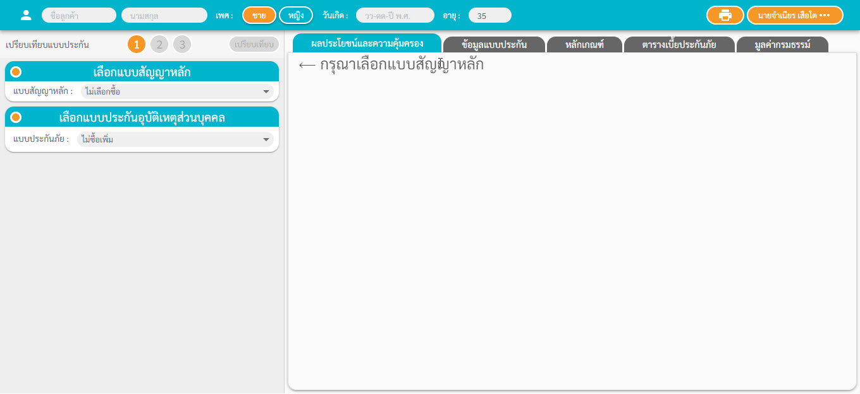
 | 2 | OceanPadTest11

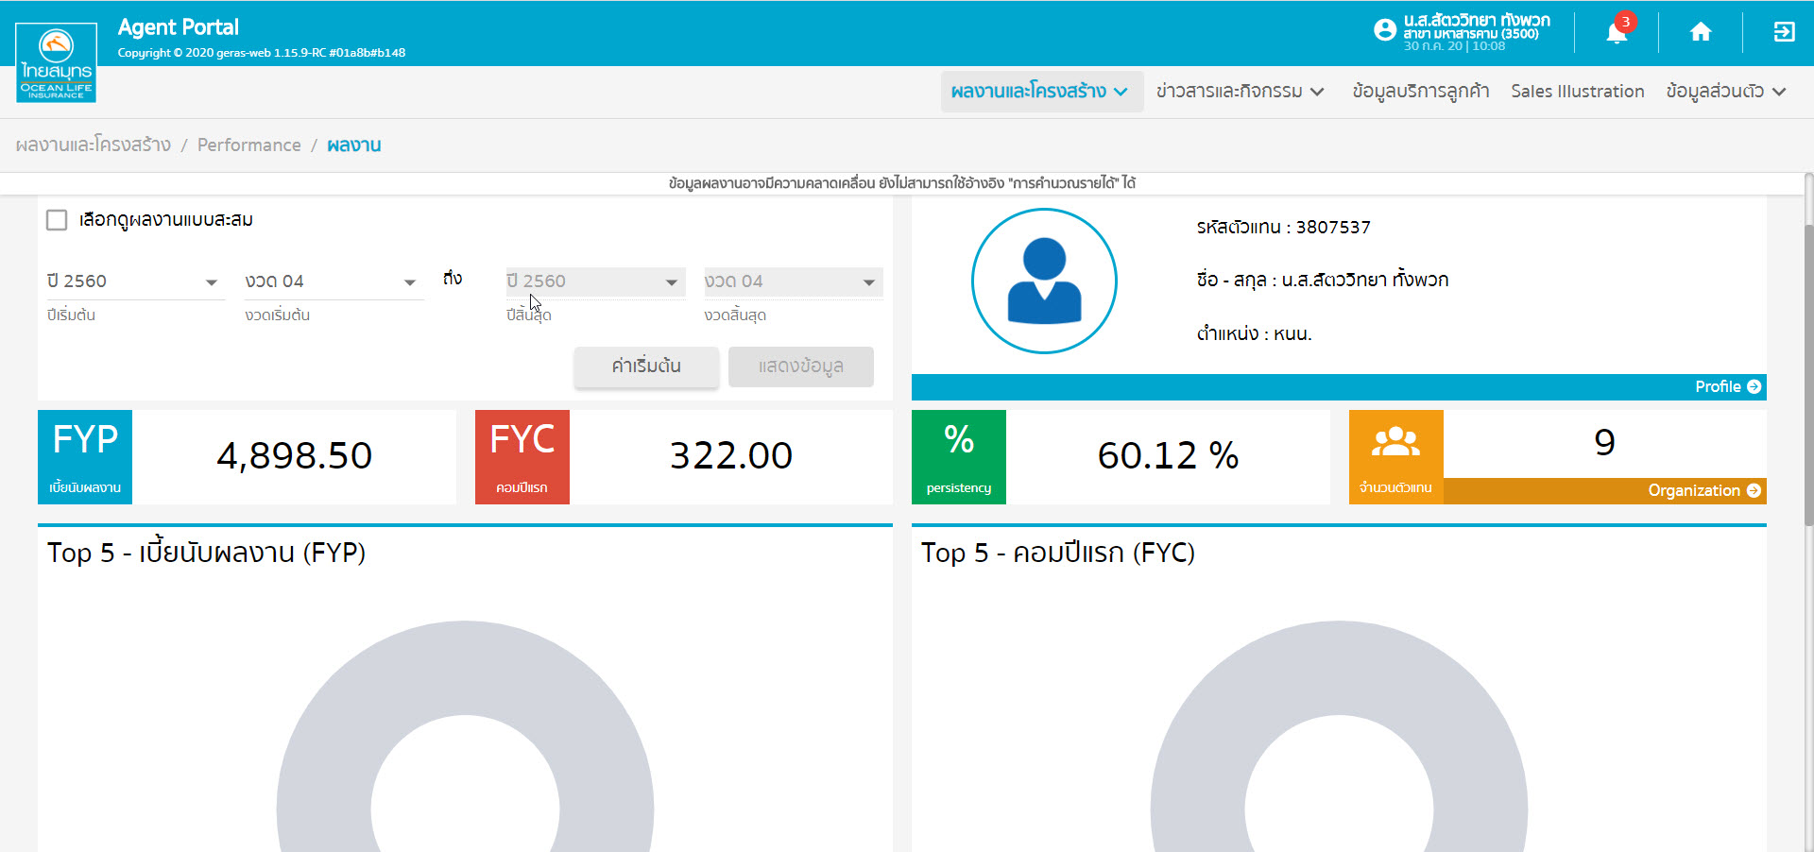
 | 3 | OceanPadTest1

 | 4 | OceanPadTest1

